奇异值分解实现PCA(未做零均值)
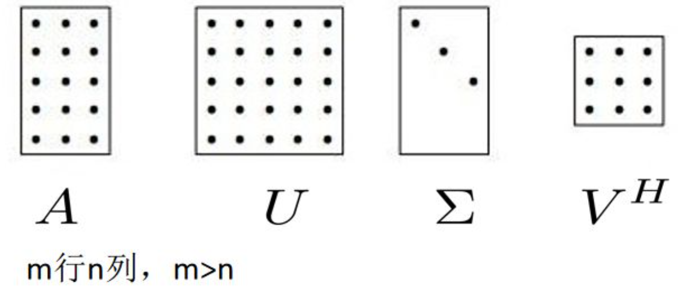
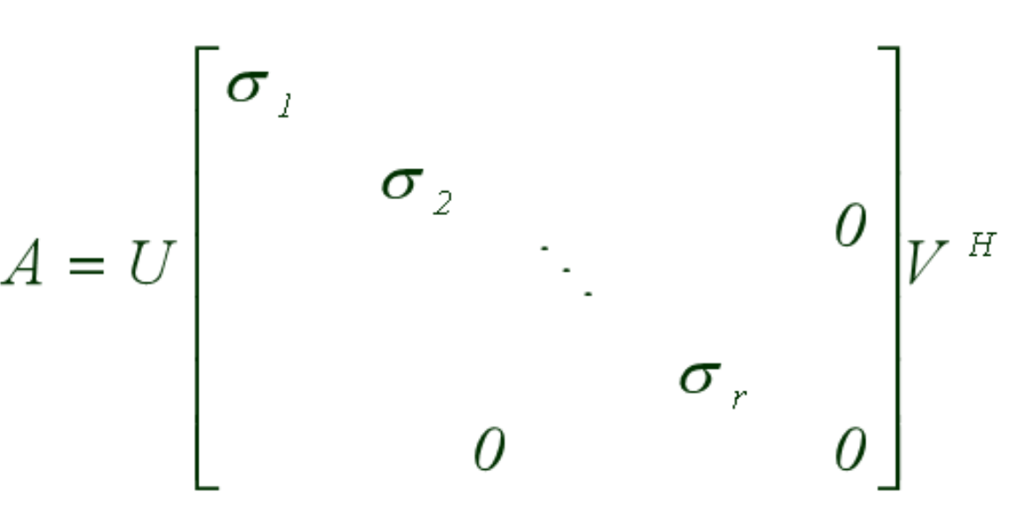
长度 | 宽度 | 3 | 4 | 6 | 6 | 6 | 7 | 7 | 8 | 9 | 9 | 9 | 10 | 11 | 12 | 12 | 13 | 13 | 13 | 13 | 14 | 15 | 17 | 17 | 18 | 20
3 | 2 | 2 | 10 | 5 | 8 | 10 | 2 | 13 | 9 | 5 | 8 | 14 | 7 | 12 | 10 | 11 | 6 | 14 | 15 | 17 | 7 | 13 | 13 | 17 | 19 | 20
4 | 10
6 | 5 | XXT |  |  | λ |  |  | v1 | v2
6 | 8 | 3446 | 3279 |  | 6717.51 | 0 |  | 1.0026 | -0.9977411
6 | 10 | 3279 | 3429 |  | 0 | 158.489 |  | 1 | 1
7 | 2 |  |  |  |  |  |  | V1单位基
7 | 13 |  |  |  | λ-1 |  |  | 0.70802422982 | -0.70630678486
8 | 9 |  |  |  | 0.00014886468349 | 0 |  | 0.70618814065 | 0.70790587344
9 | 5 |  |  |  | 0 | 0.0063095861542
9 | 8 |  |  |  |  |  |  | VT=V-1 |  |  | VVT
9 | 14 |  |  |  | Σ |  |  | 0.70790588338 | 0.70630679478 |  | 1.0001675844 | -4.0706957283E-07
10 | 7 |  |  |  | 81.960417276 | 0 |  | -0.70618815057 | 0.70802423976 |  | -4.0706957283E-07 | 0.99983241565
11 | 12 |  |  |  | 0 | 12.589241439
12 | 10 |  |  |  |  |  |  | 0.70802422982 | 0.70618814065 |  | 4.0706958426E-07
12 | 11 |  |  |  | Σ-1 |  |  | -0.70630678486 | 0.70790587344
13 | 6 |  |  |  | 0.012201011577 | 0
13 | 14 |  |  |  | 0 | 0.079432903474 |  | U1 |  |  | Σ=
13 | 15 |  |  |  |  |  |  | 0.043148254832 | -0.055849958168 |  | 81.948228673 | -0.013558249569
13 | 17 |  |  |  |  |  |  | 0.12071654409 | 0.33789419448 |  | -0.088269003152 | 12.589254334
14 | 7 |  |  |  |  |  |  | 0.094912719343 | -0.055468897422
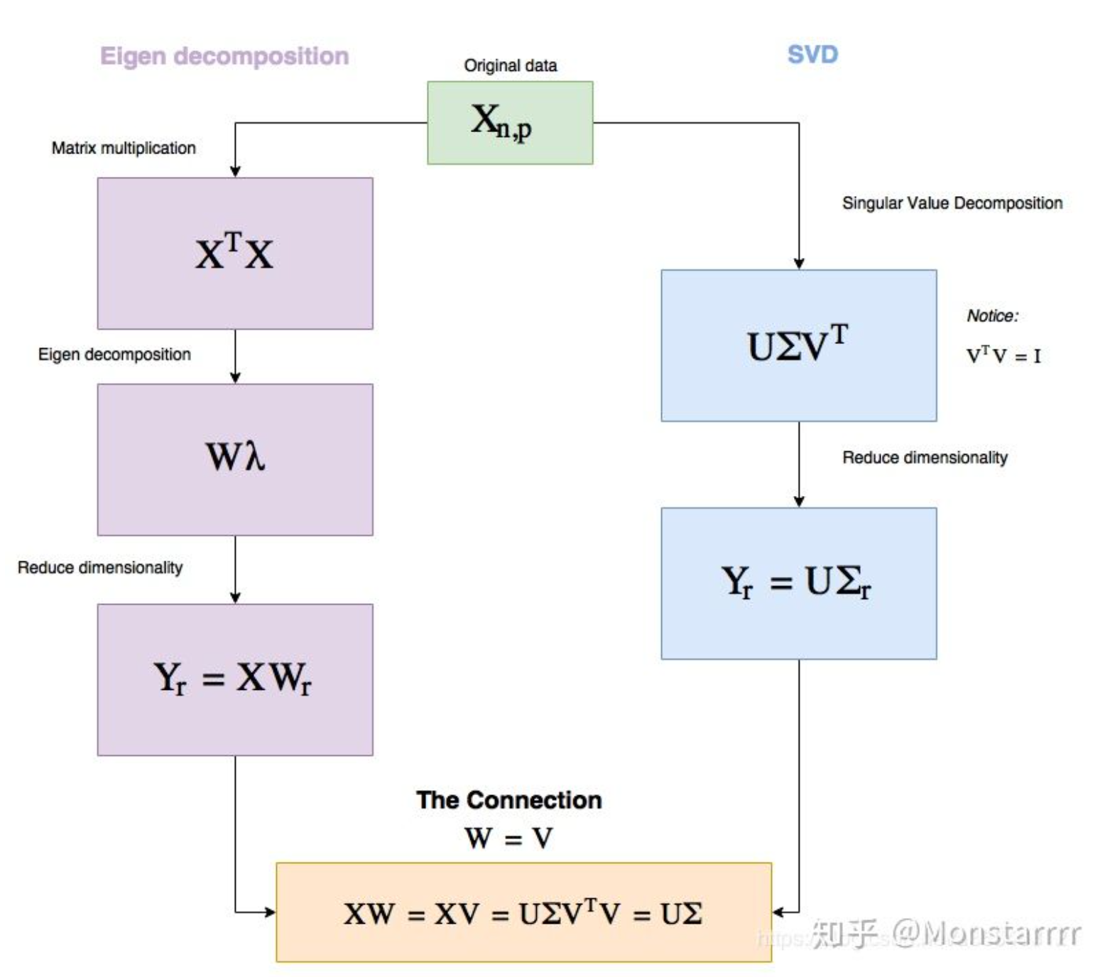
15 | 13 | 10.88 |  |  |  |  |  | 0.12076134838 | 0.11322415932
17 | 13 |  |  |  |  |  |  | 0.13799376774 | 0.22568619715
17 | 17 |  |  |  |  |  |  | 0.07770270213 | -0.28026595283
18 | 19 |  |  |  |  |  |  | 0.1724810086 | 0.33827525522
20 | 20 | 右奇异矩阵是固定点的数量，压缩冗余的特征，左奇异矩阵是固定这么多特征，去掉冗余的点。 |  |  |  |  |  | 0.14665478171 | 0.057247180903
奇异值分解（SVD） - 知乎 (zhihu.com) |  |  |  |  |  |  |  | 0.12082855482 | -0.22378089342
PCA和SVD的联系和区别？ - 知乎 (zhihu.com) |  |  |  |  |  |  |  | 0.14667718385 | -0.055087836676
【彻底搞懂】矩阵奇异值分解（SVD） - 知乎 (zhihu.com) |  |  |  |  |  |  |  | 0.19837444193 | 0.28229827681
SVD是如何给PCA减负的？ - 知乎 (zhihu.com) |  |  |  |  |  |  |  | 0.146699586 | -0.16742285425
《统计学习方法》啃书辅助：定理15.1(奇异值分解基本定理)证明详解_长行的博客-CSDN博客_奇异值分解证明 |  |  |  |  |  |  |  | 0.19841924622 | 0.057628241648
AV |  | UΣ |  |  |  |  |  | 0.18982543869 | -0.11093779484
3.5364489707 | -0.70310860771 | 3.5364489707 | -0.70310860771 |  |  |  |  | 0.19844164837 | -0.05470677593
9.8939783258 | 4.253831595 | 9.8939783258 | 4.253831595 |  |  |  |  | 0.16399921179 | -0.39196586916
7.7790860821 | -0.69831134198 | 7.7790860821 | -0.69831134198 |  |  |  |  | 0.23292888923 | 0.057882282146
9.8976505041 | 1.4254062783 | 9.8976505041 | 1.4254062783 |  |  |  |  | 0.24154509891 | 0.11411330106
11.310026785 | 2.8412180252 | 11.310026785 | 2.8412180252 |  |  |  |  | 0.25877751827 | 0.22657533889
6.36854589 | -3.5283357472 | 6.36854589 | -3.5283357472 |  |  |  |  | 0.1812540333 | -0.39183884891
14.136615437 | 4.2586288607 | 14.136615437 | 4.2586288607 |  |  |  |  | 0.2415899032 | -0.1105567341
12.019887104 | 0.72069858206 | 12.019887104 | 0.72069858206 |  |  |  |  | 0.25886712685 | -0.22276473143
9.9031587716 | -2.8172316966 | 9.9031587716 | -2.8172316966 |  |  |  |  | 0.29333196556 | 0.0021593442266
12.021723194 | -0.69351407624 | 12.021723194 | -0.69351407624 |  |  |  |  | 0.31920299675 | 0.058517383389
16.258852037 | 3.5539211644 | 16.258852037 | 3.5539211644 |  |  |  |  | 0.34509643008 | 0.0025404049725
12.023559283 | -2.1077267346 | 12.023559283 | -2.1077267346
16.262524216 | 0.72549584779 | 16.262524216 | 0.72549584779
15.558172164 | -1.396622684 | 15.558172164 | -1.396622684 |  | 奇异值分解求PCA - GeoGebra
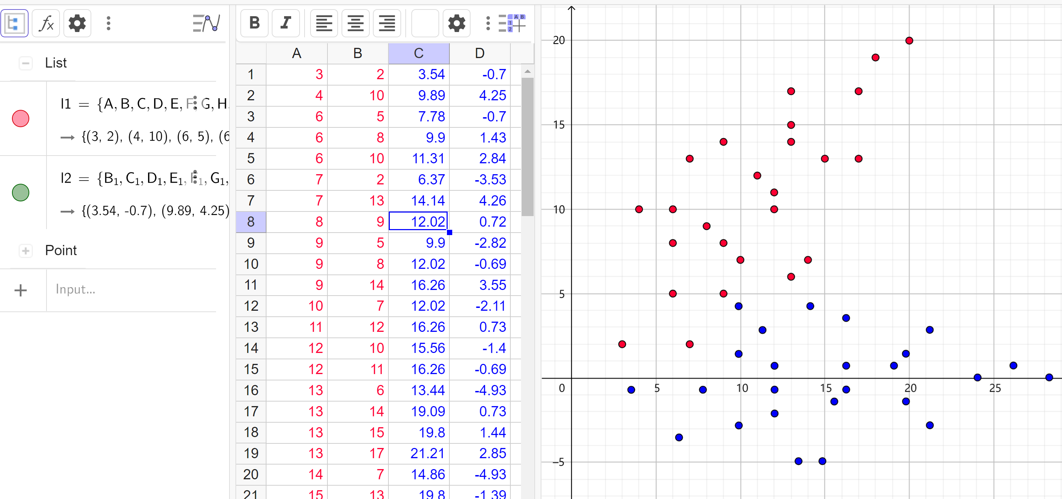
16.264360305 | -0.68871681051 | 16.264360305 | -0.68871681051
13.441443831 | -4.9345529626 | 13.441443831 | -4.9345529626
19.090948957 | 0.72869402495 | 19.090948957 | 0.72869402495
19.797137097 | 1.4365998984 | 19.797137097 | 1.4365998984
21.209513379 | 2.8524116453 | 21.209513379 | 2.8524116453
14.855656202 | -4.932953874 | 14.855656202 | -4.932953874
19.800809276 | -1.3918254182 | 19.800809276 | -1.3918254182
21.216857735 | -2.804438988 | 21.216857735 | -2.804438988
24.041610298 | 0.027184505818 | 24.041610298 | 0.027184505818
26.162010809 | 0.73668946784 | 26.162010809 | 0.73668946784
28.284247409 | 0.03198177155 | 28.284247409 | 0.03198177155

奇异值分解实现PCA (向左平移7个位置)
长度 | 宽度 | -11 | -10 | -8 | -8 | -8 | -7 | -7 | -6 | -5 | -5 | -5 | -4 | -3 | -2 | -2 | -1 | -1 | -1 | -1 | 0 | 1 | 3 | 3 | 4 | 6
-11 | 2 | 2 | 10 | 5 | 8 | 10 | 2 | 13 | 9 | 5 | 8 | 14 | 7 | 12 | 10 | 11 | 6 | 14 | 15 | 17 | 7 | 13 | 13 | 17 | 19 | 20
-10 | 10
-8 | 5 | XXT |  |  | λ |  |  | v1 | v2
-8 | 8 | 730 | -459 |  | 3505 | 0 |  | -0.16541 | 6.04558
-8 | 10 | -459 | 3429 |  | 0 | 654.1 |  | 1 | 1
-7 | 2 |  |  |  |  |  |  | V1单位基
-7 | 13 |  |  |  | λ-1 |  |  | -0.16319255293 | 0.98659422202
-6 | 9 |  |  |  | 0.00028530670471 | 0 |  | 0.98659423811 | 0.16319265017
-5 | 5 |  |  |  | 0 | 0.0015288182235
-5 | 8 |  |  |  |  |  |  | VT=V-1 |  |  | VVT
-5 | 14 |  |  |  | Σ |  |  | -0.16319265017 | 0.98659422202 |  | 0.99999996826 | 9.3317167299E-08
-4 | 7 |  |  |  | 59.203040462 | 0 |  | 0.98659423811 | 0.16319255293 |  | 9.3317167299E-08 | 1.0000000317
-3 | 12 |  |  |  | 0 | 25.575378785
-2 | 10 |  |  |  |  |  |  | -0.16319255293 | 0.98659423811 |  | -9.3317167299E-08
-2 | 11 |  |  |  | Σ-1 |  |  | 0.98659422202 | 0.16319265017
-1 | 6 |  |  |  | 0.016891024383 | 0
-1 | 14 |  |  |  | 0 | 0.03910010516 |  | U1 |  |  | Σ=
-1 | 15 |  |  |  |  |  |  | 0.063650557961 | -0.41157361658 |  | 59.201742941 | 6.5728681165E-06
-1 | 17 |  |  |  |  |  |  | 0.19421076723 | -0.32195088048 |  | 1.5215171616E-05 | 25.574472336
0 | 7 |  |  |  |  |  |  | 0.10537485178 | -0.27670325373
1 | 13 | -3.12 |  |  |  |  |  | 0.15536861378 | -0.25756070439
3 | 13 |  |  |  |  |  |  | 0.18869778845 | -0.24479900482
3 | 17 |  |  |  |  |  |  | 0.052624600398 | -0.25726986525
4 | 19 |  |  |  |  |  |  | 0.23593506105 | -0.18708051764
6 | 20 | 右奇异矩阵是固定点的数量，压缩冗余的特征，左奇异矩阵是固定这么多特征，去掉冗余的点。 |  |  |  |  |  | 0.16652022233 | -0.17402797894
 |  |  |  |  |  |  |  | 0.097105383613 | -0.16097544024
 |  |  |  |  |  |  |  | 0.14709914561 | -0.14183289089
奇异值分解（SVD） - 知乎 (zhihu.com) |  |  |  |  |  |  |  | 0.2470866696 | -0.10354779219
PCA和SVD的联系和区别？ - 知乎 (zhihu.com) |  |  |  |  |  |  |  | 0.12767806889 | -0.10963780284
【彻底搞懂】矩阵奇异值分解（SVD） - 知乎 (zhihu.com) |  |  |  |  |  |  |  | 0.20824451616 | -0.039157616097
SVD是如何给PCA减负的？ - 知乎 (zhihu.com) |  |  |  |  |  |  |  | 0.1721588521 | -0.013343377832
《统计学习方法》啃书辅助：定理15.1(奇异值分解基本定理)证明详解_长行的博客-CSDN博客_奇异值分解证明 |  |  |  |  |  |  |  | 0.18882343943 | -0.0069625280492
AV |  | UΣ |  |  |  |  |  | 0.10274401338 | -0.00029083913311
3.7683065584 | -10.526151142 | 3.7683065584 | -10.526151142 |  |  |  |  | 0.23606071204 | 0.050755959131
11.49786791 | -8.2340157185 | 11.49786791 | -8.2340157185 |  |  |  |  | 0.25272529937 | 0.057136808914
6.2385116139 | -7.0767905253 | 6.2385116139 | -7.0767905253 |  |  |  |  | 0.28605447404 | 0.06989850848
9.1982943283 | -6.5872125748 | 9.1982943283 | -6.5872125748 |  |  |  |  | 0.11665211132 | 0.044665948481
11.171482804 | -6.2608272745 | 11.171482804 | -6.2608272745 |  |  |  |  | 0.21388314593 | 0.12152698501
3.1155363467 | -6.5797742538 | 3.1155363467 | -6.5797742538 |  |  |  |  | 0.20837016714 | 0.19867886067
13.968072966 | -4.7846551019 | 13.968072966 | -4.7846551019 |  |  |  |  | 0.27502851647 | 0.22420225981
9.8585034605 | -4.4508314806 | 9.8585034605 | -4.4508314806 |  |  |  |  | 0.30560120175 | 0.2755398972
5.7489339552 | -4.1170078593 | 5.7489339552 | -4.1170078593 |  |  |  |  | 0.3167528103 | 0.35907262265
8.7087166695 | -3.6274299087 | 8.7087166695 | -3.6274299087
14.628282098 | -2.6482740077 | 14.628282098 | -2.6482740077 |  | 奇异值分解（平移7个位置）
7.5589298785 | -2.8040283369 | 7.5589298785 | -2.8040283369 |  | https://www.geogebra.org/classic/dvwu7mjz |  |  |  | 最终得出结论：虽然奇异值分解不需要零均值，但如果用奇异值分解来做PCA，那还是需要首先把零均值做了，
12.328708516 | -1.001470864 | 12.328708516 | -1.001470864 |  |  |  |  |  | SVD和EVD两种方法都不需要做标准化，但不做标准化肯定会有量纲的麻烦
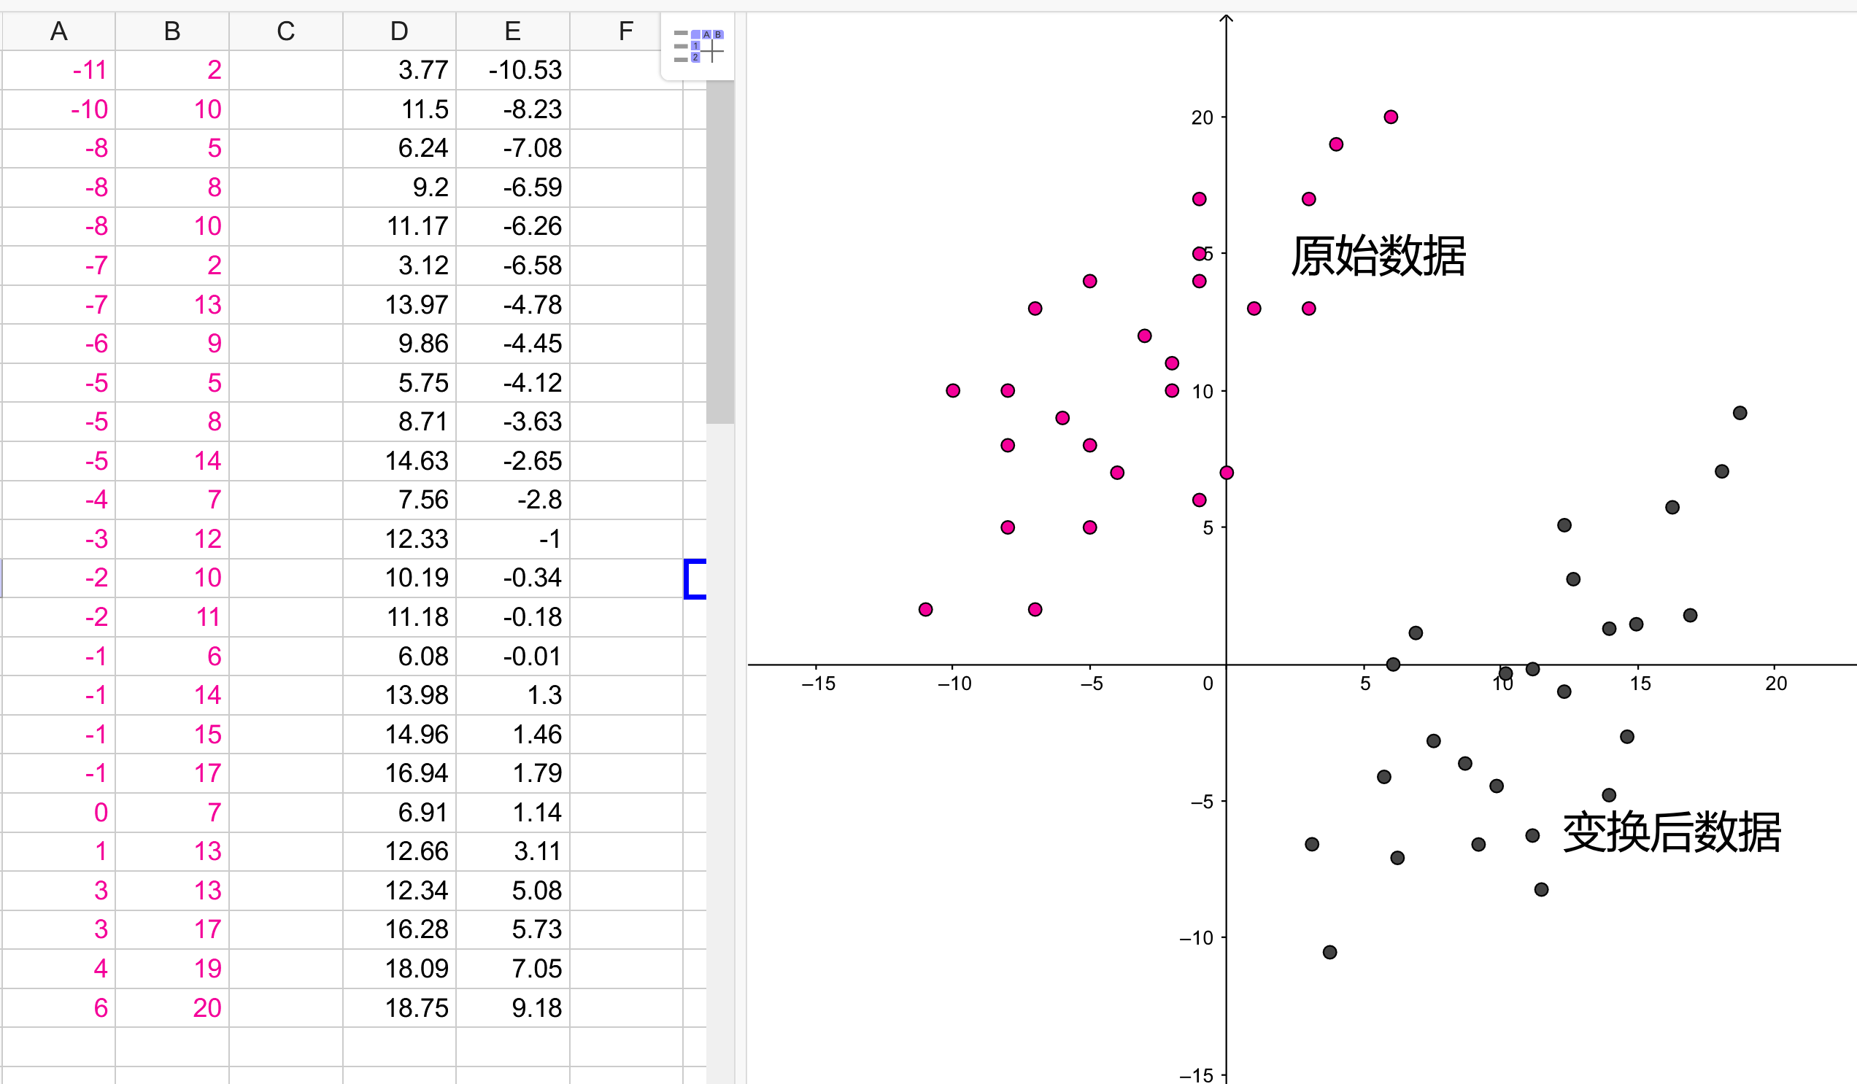
10.192327487 | -0.34126194233 | 10.192327487 | -0.34126194233
11.178921725 | -0.17806929216 | 11.178921725 | -0.17806929216
6.0827579816 | -0.0074383209948 | 6.0827579816 | -0.0074383209948
13.975511886 | 1.2981028804 | 13.975511886 | 1.2981028804
14.962106125 | 1.4612955305 | 14.962106125 | 1.4612955305
16.935294601 | 1.7876808309 | 16.935294601 | 1.7876808309
6.9061596668 | 1.1423485512 | 6.9061596668 | 1.1423485512
12.662532542 | 3.1080986743 | 12.662532542 | 3.1080986743
12.336147437 | 5.0812871183 | 12.336147437 | 5.0812871183
16.282524389 | 5.734057719 | 16.282524389 | 5.734057719
18.092520312 | 7.0470372414 | 18.092520312 | 7.0470372414
18.752729445 | 9.1834183356 | 18.752729445 | 9.1834183356

